モデル情報 v20160806
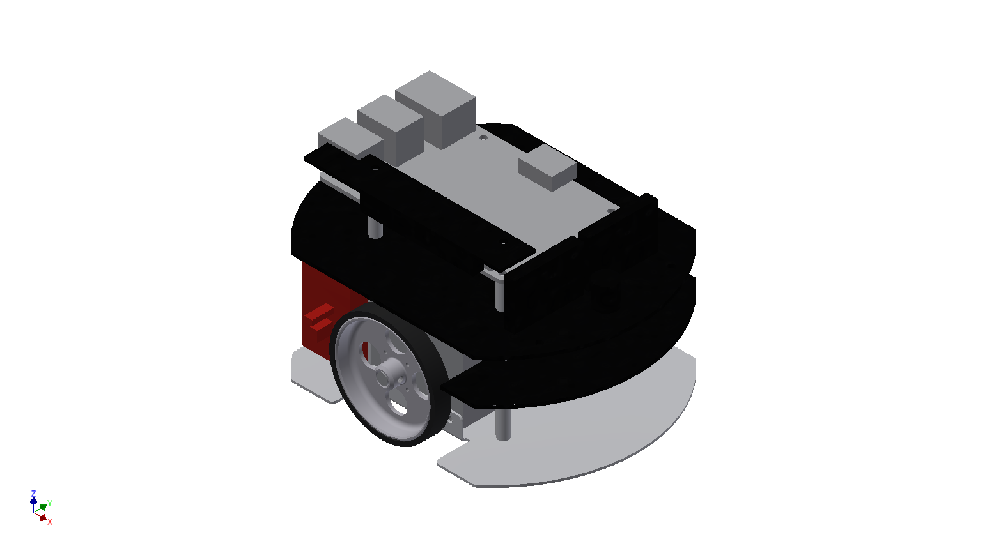
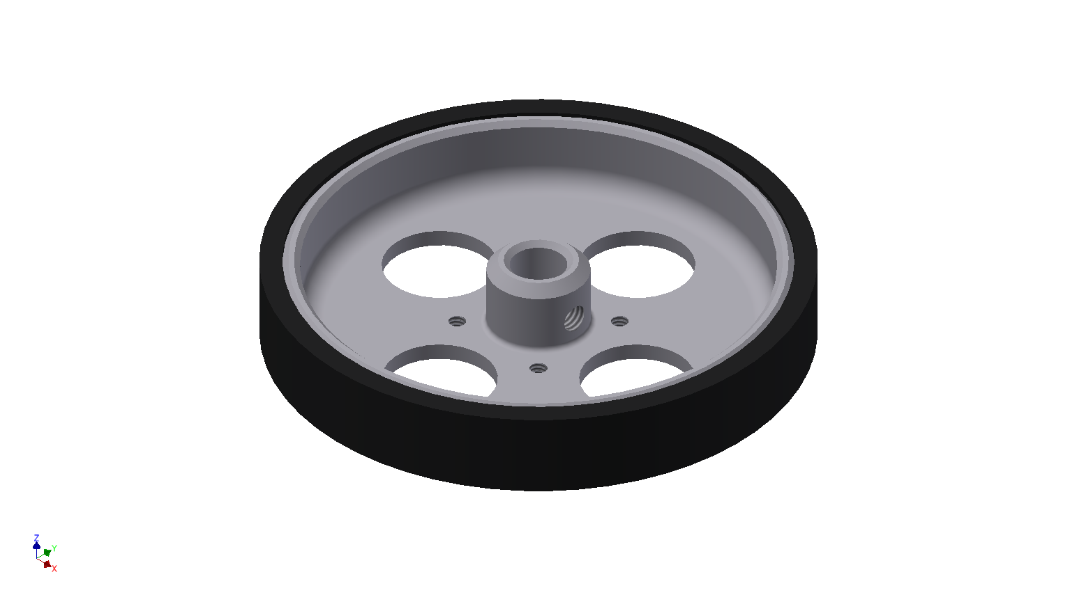
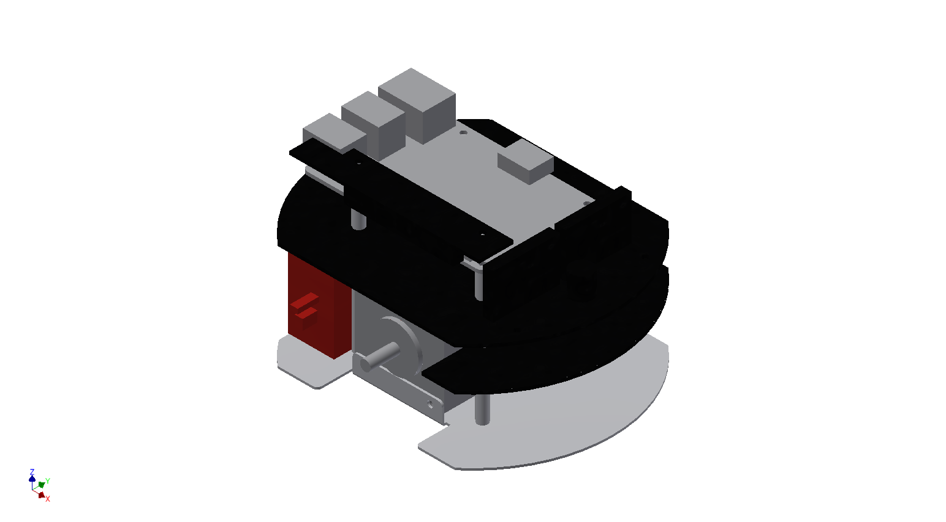
リンク名称 | ID |  |  |  | ワールド座標系ホームポジション位置 |  |  | ワールド座標系ホームポジション姿勢 |  |  | 質量[g] | ローカル座標系質量位置 |  |  | ローカル座標系慣性テンソル(座標中心)
 | 自分リンク | 妹リンク | 子リンク | 親リンク | x[mm] | y[mm] | z[mm] | X[deg] | Y[deg] | Z[deg] | m[g] | x[mm] | y[mm] | z[mm] | Ixx[gmm^2] | Ixy[gmm^2] | Iyy[gmm^2] | Ixz[gmm^2] | Iyz[gmm^2] | Izz[gmm^2]
RasPiMouse_Body | 1 | 0 | 2,3 | 0 | 0 | 0 | 0 | 0 | 0 | 0 | 718.6 | -5.075 | -0.427 | 29.879 | 1238161.833 | 904.986 | 1368529.369 | 100297.31 | 22118.177 | 784319.117
RasPiMouse_Wheel_Right | 2 | 3 | 0 | 1 | 0 | -42.5 | 24 | 90 | 0 | 0 | 11.3 | -0.107 | 0 | 2.875 | 2208.187 | 0.001 | 2184.12 | 4.787 | 0.003 | 4078.299
RasPiMouse_Wheel_Left | 3 | 0 | 0 | 1 | 0 | 42.5 | 24 | -90 | 0 | 0 | 11.3 | -0.107 | 0 | 2.875 | 2208.187 | 0.001 | 2184.12 | 4.787 | 0.003 | 4078.299

